Chi tiết địa chất
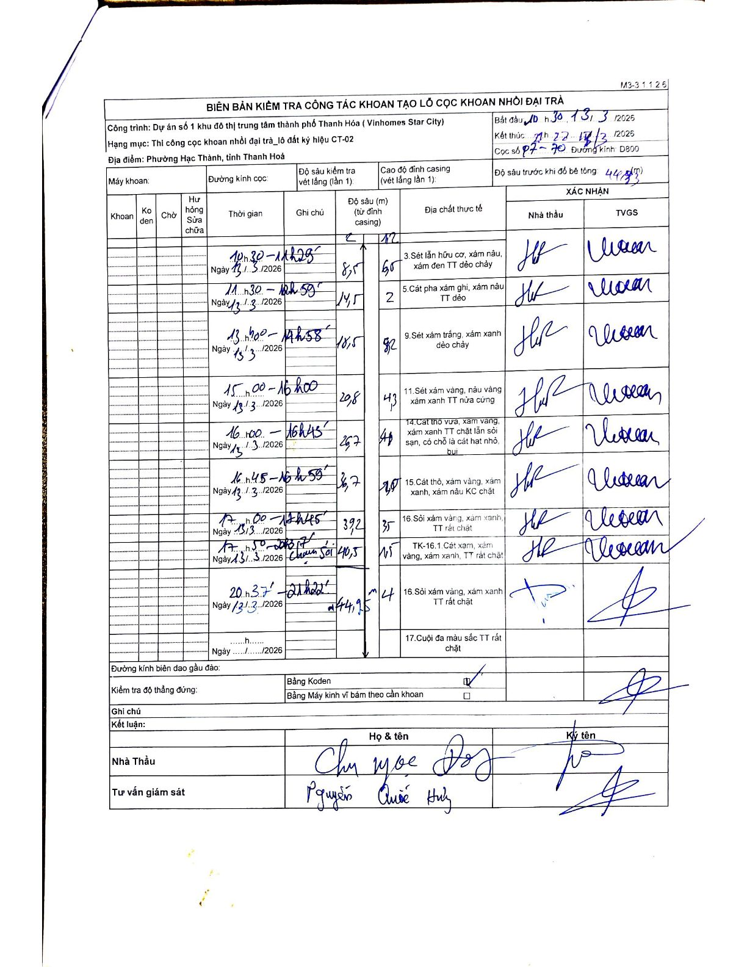
Dự án | Dự án số 1 khu đô thị trung tâm thành phố Thanh Hóa (Vinhomes Star City)
Hạng mục | Thi công cọc khoan nhồi đại trà_lô đất ký hiệu CT-02
Tên bộ phận | Phường Hạc Thành, tỉnh Thanh Hoá
Số hiệu cọc | P7-70
Biên bản số
Đường kính | D800
Bắt đầu thi công | 10:30 13/03/2026
Kết thúc thi công | 21:22 13/03/2026

Địa chất TT | Đường kính | Mô tả lớp thiết kế | Từ (h) | Đến (h) | Cao độ từ | Cao độ đến | T.Gian (h) | Dài (m) | V (m/h) | Ghi chú
1 | D800 | Sét lẫn hữu cơ, xám nâu, xám đen TT dẻo chảy | 10h30 13/03/2026 | 11h28 13/03/2026 | -1.2 | -8.5 | 0.97 | 7.3 | 7.55
2 | D800 | Cát pha xám ghi, xám nâu TT dẻo | 11h30 13/03/2026 | 12h59 13/03/2026 | -8.5 | -14.5 | 1.48 | 6 | 4.04
3 | D800 | Sét xám trắng, xám xanh dẻo chảy | 13h00 13/03/2026 | 14h58 13/03/2026 | -14.5 | -18.5 | 1.97 | 4 | 2.03
4 | D800 | Sét xám vàng, nâu vàng TT nửa cứng | 15h00 13/03/2026 | 16h00 13/03/2026 | -18.5 | -20.8 | 1 | 2.3 | 2.3
5 | D800 | Cát thô vừa, xám vàng, xám xanh TT chặt lẫn sỏi sạn, có chỗ là cát hạt nhỏ, bụi | 16h00 13/03/2026 | 16h45 13/03/2026 | -20.8 | -26.7 | 0.75 | 5.9 | 7.87
6 | D800 | Cát thô, xám vàng, xám xanh, xám nâu KC chặt | 16h45 13/03/2026 | 16h59 13/03/2026 | -26.7 | -36.7 | 0.23 | 10 | 42.86
7 | D800 | Sỏi xám vàng, xám xanh, TT rất chặt | 17h00 13/03/2026 | 17h45 13/03/2026 | -36.7 | -39.2 | 0.75 | 2.5 | 3.33
8 | D800 | TK-16.1. Cát xám, xám vàng, xám xanh, TT rất chặt | 17h50 13/03/2026 | 18h17 13/03/2026 | -39.2 | -40.5 | 0.45 | 1.3 | 2.89 | Chạm sỏi
9 | D800 | Sỏi xám vàng, xám xanh, TT rất chặt | 20h37 13/03/2026 | 21h22 13/03/2026 | -40.5 | -44.95 | 0.75 | 4.45 | 5.93

ẢNH BIÊN BẢN GỐC

